2024_01_data
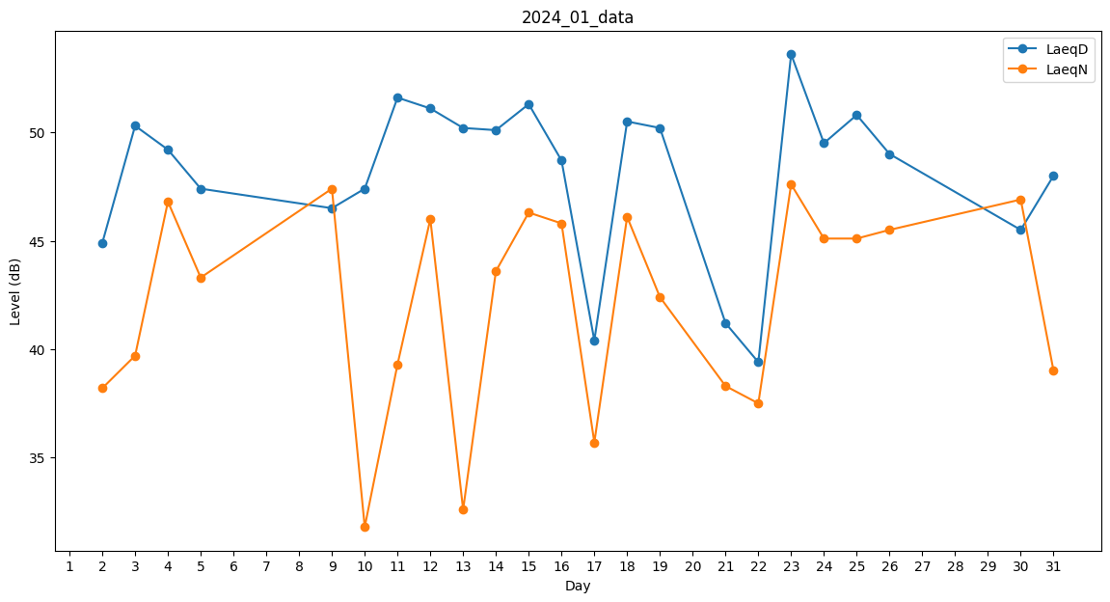
Day | LaeqD | LaeqN
1 | 50.8 | 0
2 | 44.9 | 38.2
3 | 50.3 | 39.7
4 | 49.2 | 46.8
5 | 47.4 | 43.3
6 | 42.9 | 0
7 | 0 | 0
8 | 0 | 0
9 | 46.5 | 47.4
10 | 47.4 | 31.8
11 | 51.6 | 39.3
12 | 51.1 | 46
13 | 50.2 | 32.6
14 | 50.1 | 43.6
15 | 51.3 | 46.3
16 | 48.7 | 45.8
17 | 40.4 | 35.7
18 | 50.5 | 46.1
19 | 50.2 | 42.4
20 | 51.9 | 0
21 | 41.2 | 38.3
22 | 39.4 | 37.5
23 | 53.6 | 47.6
24 | 49.5 | 45.1
25 | 50.8 | 45.1
26 | 49 | 45.5
27 | 48.9 | 0
28 | 50.7 | 0
29 | 34.8 | 0
30 | 45.5 | 46.9
31 | 48 | 39

